Лист1
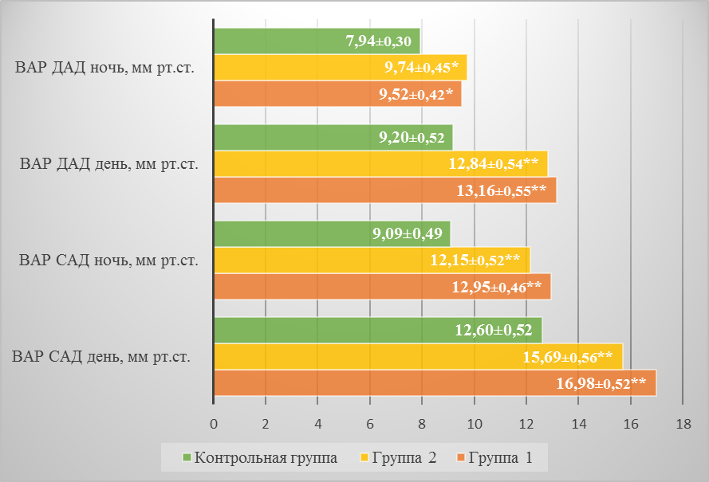

Рис. 1. Средние показатели вариабельности АД у пациентов группы 1, 2 и контрольной группы

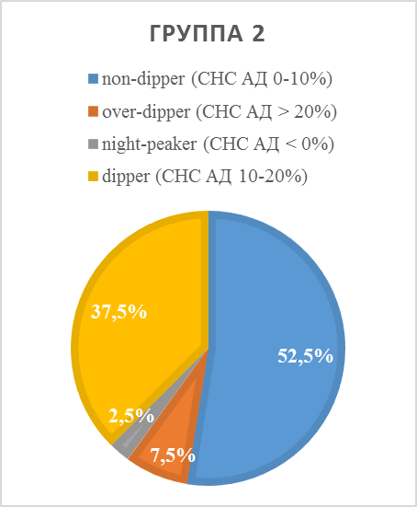
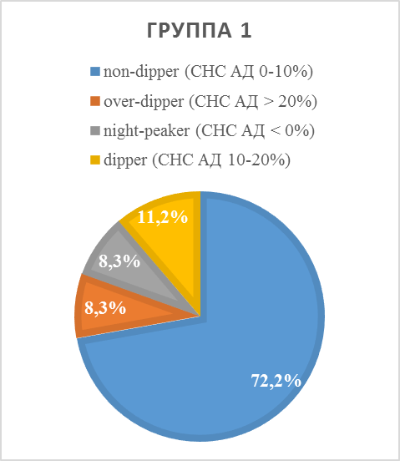

Рис. 2. Суточные ритмы АД у пациентов группы 1 и 2

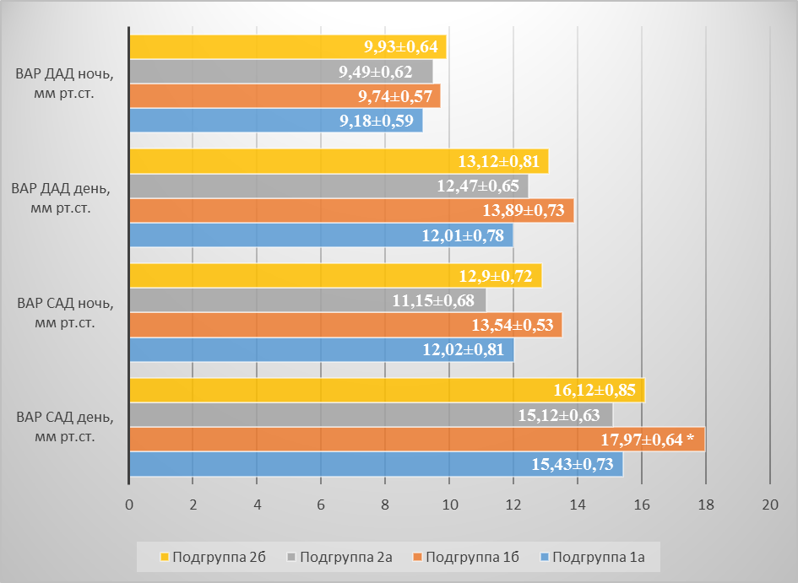

Рис. 3. Средние показатели вариабельности АД у пациентов в зависимости от уровня физической активности

